ダウンロード
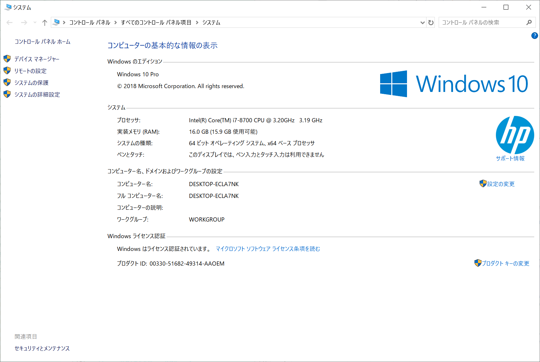
１．インストーラーのダウンロード

 | ■下記サイトへ移動
 | https://www.kali.org/

 | 表示されたKALIのトップ画面上部から「Downloads」→「Download Kali Linux」をクリック
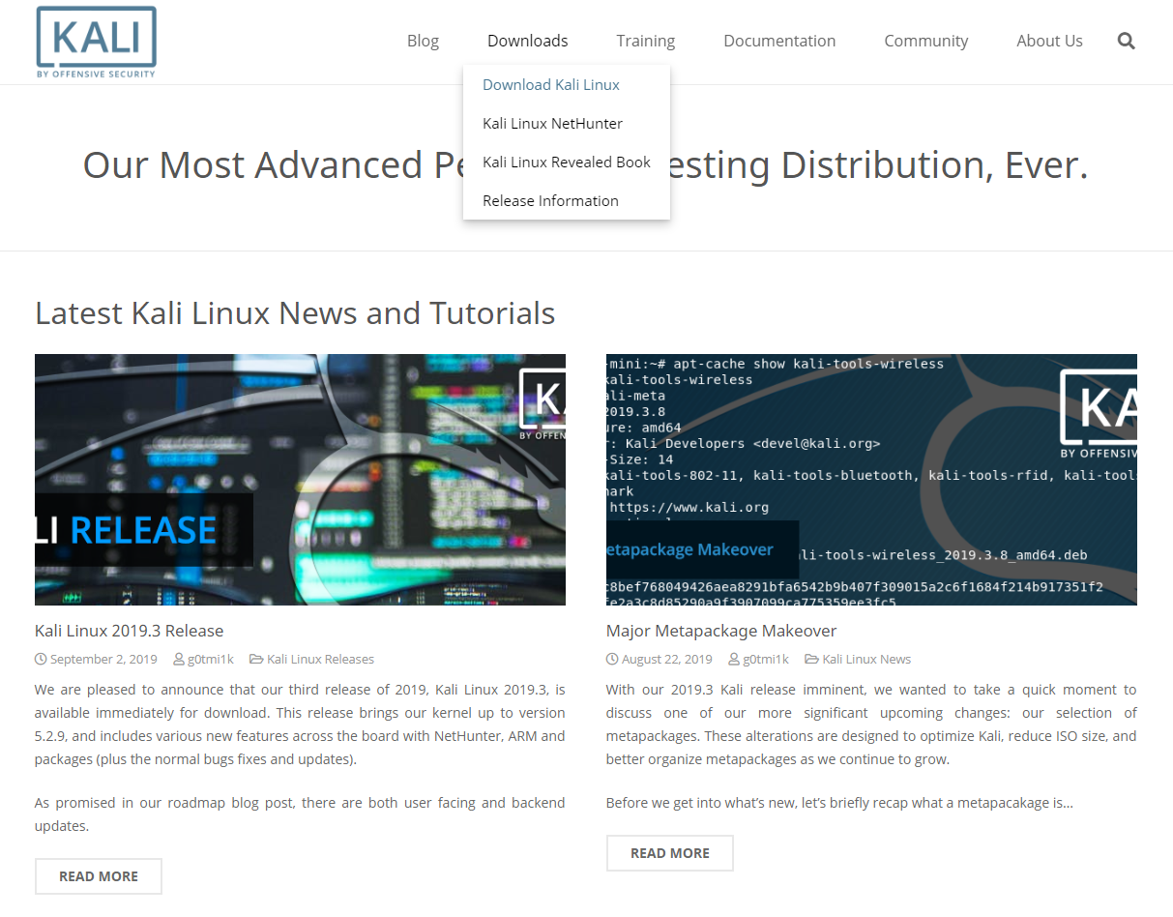

 | ■ダウンロードファイルの選択
 | インストールするPCの環境に合わせて、32/64Bitの「Kali Linux …」をクリック
 | →インストーラーファイル（kali-linux-XXXX.XX-amdXX.iso）がダウンロードされる。

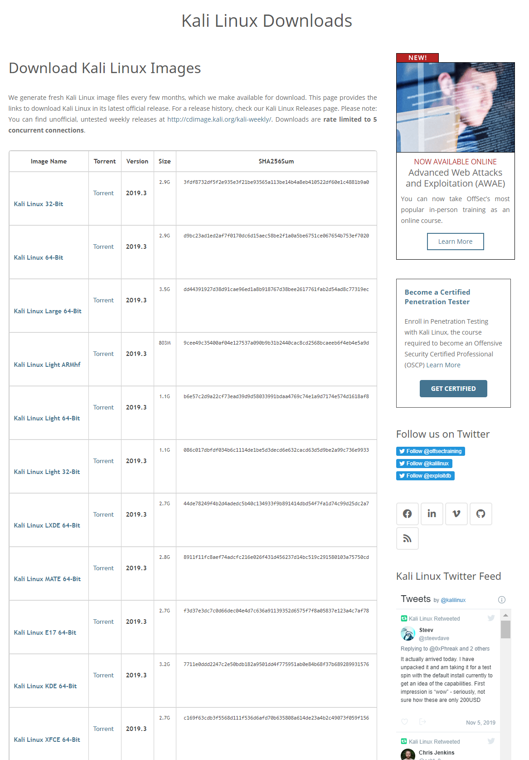
インストールするPCのOSが何ビット環境なのかを確認して同じものを選択する。
※確認方法 ウインドウズキー＋Pause ボタンを押下

インストール
２．インストール

 | VMを起動し、「新規仮想マシンの作成」を選択する。
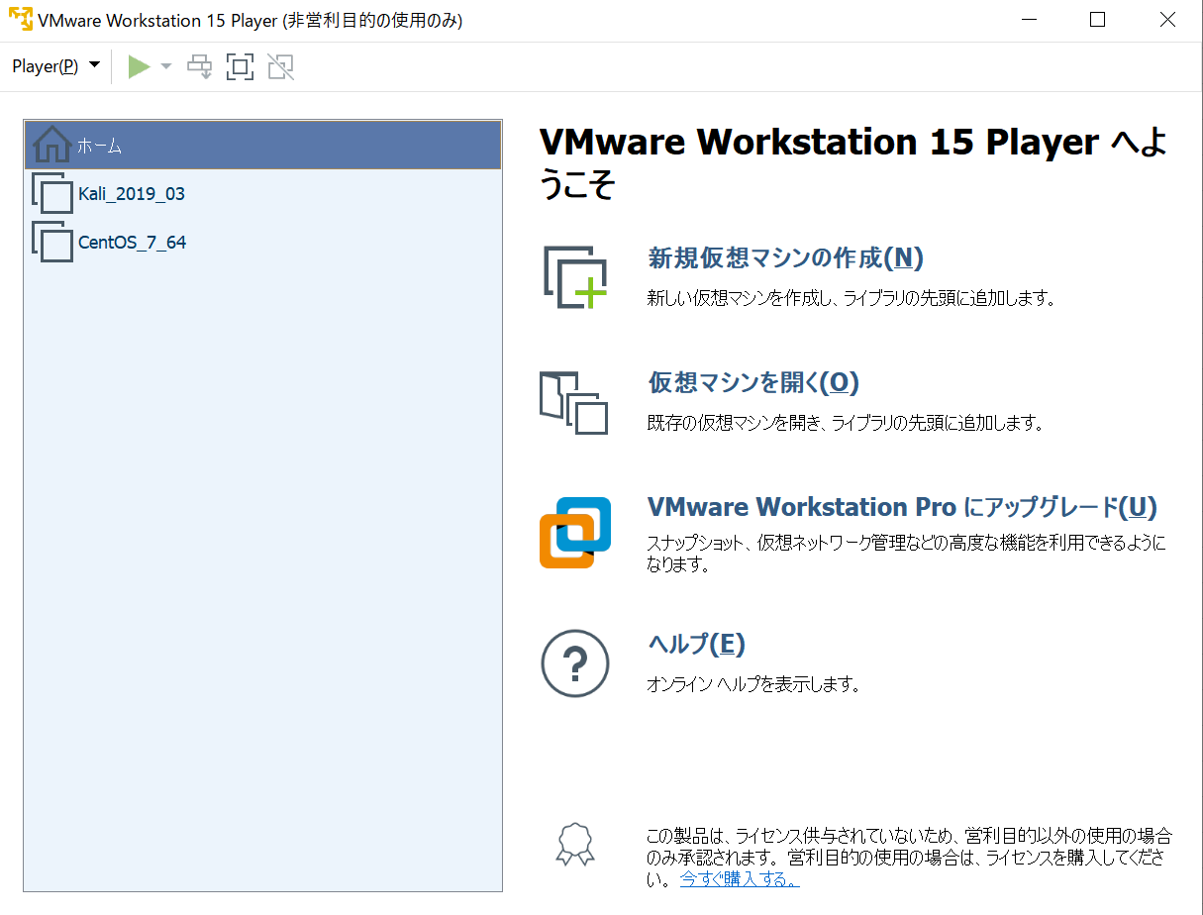

 | ウィザードが立ち上がるので、「インストーラディスクのイメージファイル(M)(iso)」を選択し、
 | 参照ボタンを押下してダウンロードしたISOファイルを指定して「次へ」ボタンを押下。
 | ※警告が表示される場合(赤枠参照)があるが、そのまま進める。
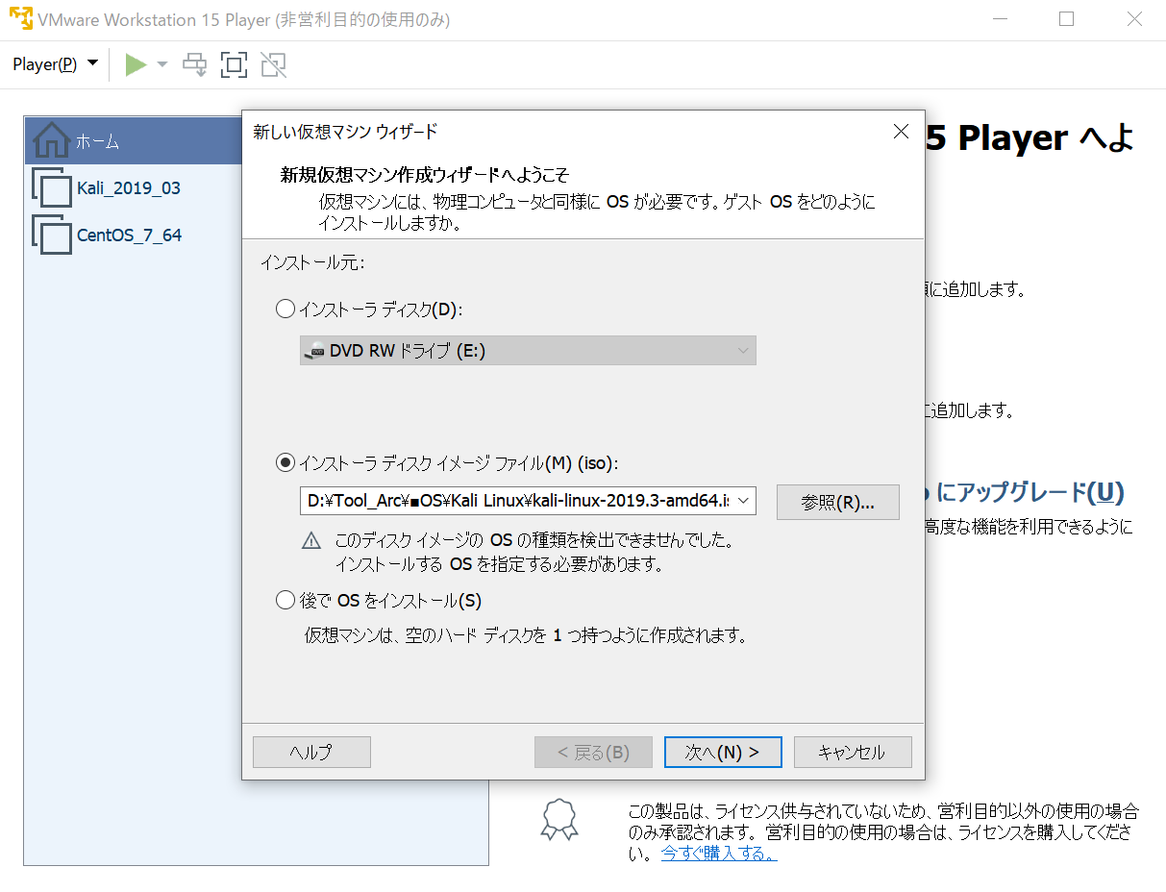

 | ゲストOSで「Linux」を選択しインストールするDebian系バージョンも選び「次へ」ボタンを押下。

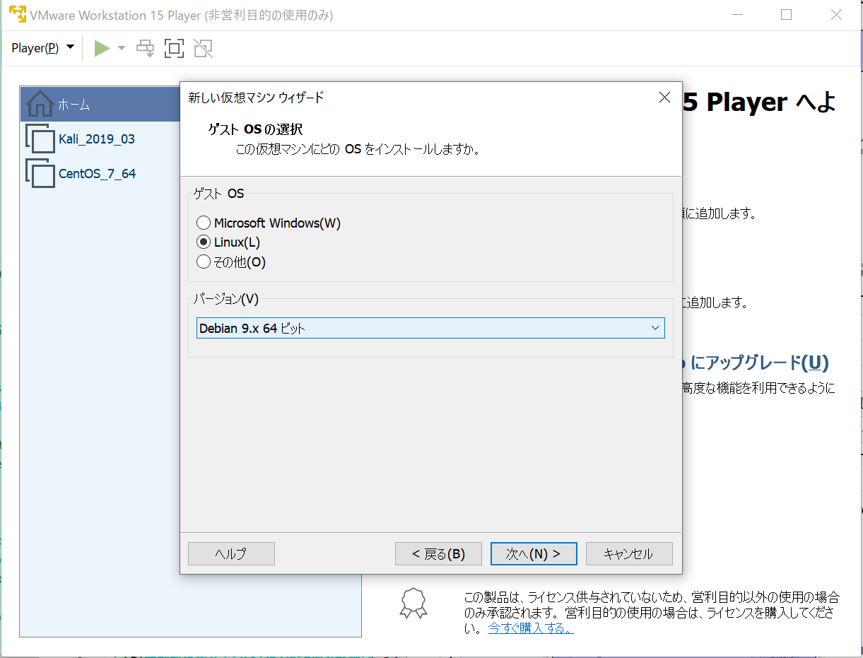

 | 名称をつけて、VMのイメージファイルを作成する場所を選択し「次へ」ボタンを押下。
 | ※イメージファイルは10～20G程度になると思うので、容量の空いているドライブを選択すること。
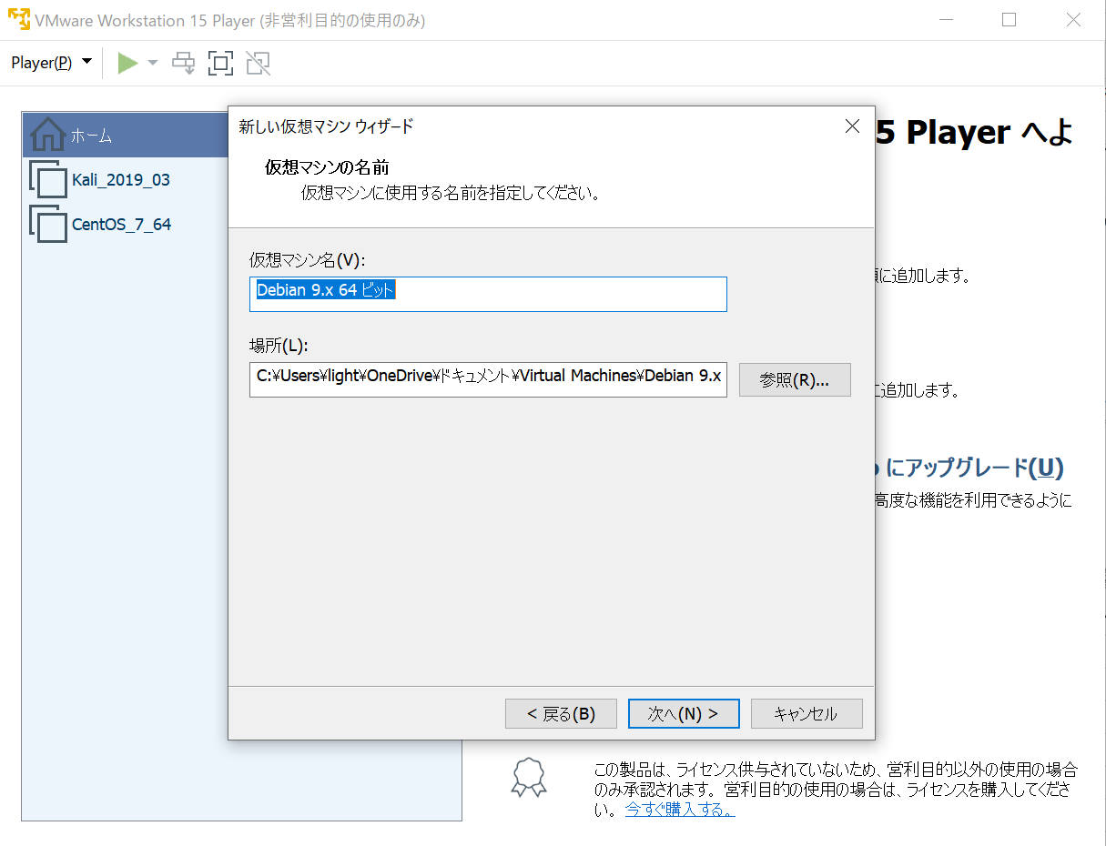

続きは後で作成する。

 | Kali 自体のインストールは下記参照。
 | [kali linuxをインストールしてみた。 | なかしんのWork Recode Log]
 | https://ameblo.jp/shinnaka54/entry-12419540117.html

